카카오선물하기_카드형
플랫폼 | 순위 | 1위 | 2위 | 3위 | 4위 | 5위 | 6위 | 7위 | 8위 | 9위 | 10위
건강식품·영양제 | 썸네일 | 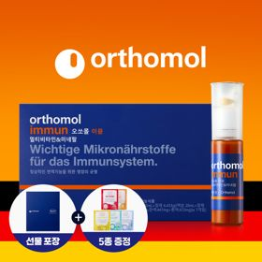 | 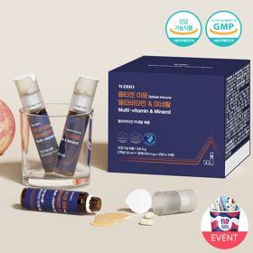 |  |  |  |  |  |  |  | 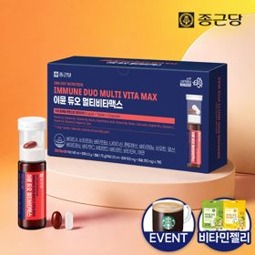
 | 카테고리 | 멀티비타민/종합비타민 | 멀티비타민/종합비타민 | 멀티비타민/종합비타민 | 멀티비타민/종합비타민 | 멀티비타민/종합비타민 | 멀티비타민/종합비타민 | 멀티비타민/종합비타민 | 기타/특수목적 | 홍삼/인삼 | 멀티비타민/종합비타민
 | 브랜드 | 오쏘몰 | 옵티젠 | 오쏘몰 | 센트룸 | 닥터블릿 | 뉴트리포유 | 오쏘몰 | 오쏘몰 | 정관장 | 종근당
 | 상품명 | 독일 명품 비타민 오쏘몰 이뮨 멀티비타민&미네랄 7입 - 로네펠트 기프트 에디션 (티백 5종증정) | "한국인 맞춤 명품 비타민" 옵티젠 이뮨 멀티비타민&미네랄 10입 / 1박스 | 독일 명품 비타민 오쏘몰 이뮨 멀티비타민&미네랄 30입 - 시그니처 기프트 에디션 (공식수입) | [센트룸] 맛있는 멀티비타민 미네랄 멀티구미 (80구미) | "올인원 명품비타민" 이뮨비타민 올인원 멀티비타민&미네랄 프로 30병 | 명품 비타민 뉴트리포유 듀얼+ 이뮨 종합 멀티비타민&미네랄 7입+2입 증정 - 선물하기 단독 에디션 | 독일 명품 비타민 오쏘몰 이뮨 멀티비타민&미네랄 10입 - 추석 기프트 에디션 (공식수입) | '성별 맞춤 설계' 오쏘몰 바이탈 m/f 남성/여성 선택가능 14입 - 시그니처 기프트 에디션 (공식수입) | 신상비타민선물 [정관장] 활기마이트(액상30ml+분말500mg) 7입 + [증정] 1입 | 올인원 명품비타민 이뮨 멀티비타민 미네랄 7입+비타민젤리 마시는 액상 종합 비타민 수험생 직장인 부모님 건강 선물
 | 평점 | 4 | 4 | 4 | 4 | 4 | 4 | 4 | 4 | 4 | 4
 | 리뷰수 | 16252 | 15579 | 3401 | 6514 | 823 | 8748 | 816 | 783 | 1759 | 29834
 | 긍정리뷰 | 피로 회복 체감 — 섭취 후 피로감이 덜해지고 활력 충전에 도움 됨 선물용 패키지 만족 — 포장이 깔끔하고 튼튼하며 디자인이 고급스러워 선물용으로 적합함 간편한 섭취 — 액상과 정제 구성으로 어디서나 간편하게 섭취 가능함 | 피로 시 간편한 활력 충전 — 지치거나 피곤할 때 하나씩 간편하게 챙겨 먹기 좋음 선물용 디자인 만족 — 패키지가 깔끔하고 예뻐 선물용 및 수령용 모두 만족도가 높음 | 뚜렷한 피로 회복 체감 — 복용 후 다음 날 피로가 덜하고 몸에 활력이 생기는 체감 효과가 있음 진한 액상 맛과 퀄리티 — 타 액상 비타민 대비 맛이 진하고 고품질로 느껴짐 꼼꼼한 선물 포장 — 포장이 정성스럽고 꼼꼼하여 선물로 주고받기 좋음 | 맛있는 구미 형태 — 새콤달콤한 젤리 형태로 간식처럼 거부감 없이 맛있게 먹을 수 있음 편리한 복용 편의성 — 알약을 잘 삼키지 못하는 사람도 부담 없이 영양을 챙길 수 있음 귀여운 선물 패키지 — 손잡이가 달린 귀여운 디자인과 꼼꼼한 포장으로 선물 만족도가 높음 | 빠른 피로 개선 체감 — 섭취 후 오후 피로감이나 체력 저하가 줄어들고 에너지 충전에 도움 됨 간편한 휴대 및 섭취 — 물 없이도 개별 포장 병 형태로 출근길이나 야외에서 간편 복용 가능함 | 간편한 일체형 복용 — 알약과 음료가 세트로 구성되어 휴대 및 섭취가 간편함 아침 피로 완화 — 취침 전이나 피곤할 때 섭취 시 다음 날 아침 컨디션 회복에 도움 됨 고급스러운 포장 — 포장이 깔끔하고 고급스러워 가벼운 선물용으로 적합함 | 고급스러운 명절 패키지 — 전용 박스와 종이가방 구성이 고급스러워 명절 선물로 적합함 출근 시 간편한 복용 — 1병 단위 개별 포장이라 출근길에 챙겨 먹기 수월함 활력 충전 효과 — 바쁜 일상이나 환절기 면역 및 체력 보충에 도움 됨 | 성별 맞춤형 설계 — 남성과 여성용이 구분되어 있어 맞춤 건강 관리가 가능함 부담 없는 복용감 — 특유의 쓴맛이 적고 진득해 목넘김과 섭취가 편리함 체력 및 활력 증진 — 직장인 체력 보충 및 피로 완화에 효과적인 선물로 평가됨 | 즉각적인 활력 체감 — 복용 후 피로 회복과 기운 보충이 빠르게 체감됨 넉넉한 용량과 구성 — 타사 에너지 샷 제품 대비 용량이 넉넉해 만족스러움 고급스러운 선물 박스 — 각 잡힌 깔끔한 단독 패키징으로 선물 가치가 높음 | 목넘김 편한 정제 크기 — 정제 크기가 두껍지 않고 적당해 삼키기 수월함 풍성한 증정 젤리 구성 — 본품 외에 비타민 젤리가 함께 제공되어 맛있게 섭취 가능함 휴대성 및 피로 개선 — 외출이나 여행 시 휴대가 간편하며 아침 피로 개선에 도움 됨
 | 부정리뷰 | 대체재 대비 특장점 모호 — 시중 건강기능식품 선택지가 다양해 압도적인 차별성이 부족하다는 의견 있음 | 배송 지연 불만 — 배송이 심하게 지연되어 수령 시 불편을 겪었다는 의견 있음 |  |  | 배송 포장 아쉬움 — 쇼핑백 미동봉 및 일반 박스 배송으로 선물용 포장에 아쉬움이 있음 | 다소 작은 소포장 볼륨 — 소포장 구성이라 선물로서 풍성해 보이지 않을 수 있음 |  |  | 음용 시 목메임 — 농도가 진해 섭취 후 목이 메여 물을 추가로 마셔야 할 수 있음
 | 판매가 | 35,900원 | 26,900원 | 105,000원 | 24,000원 | 52,900원 | 19,900원 | 43,900원 | 59,800원 | 39,000원 | 23,800원
 | 링크 | 바로가기 | 바로가기 | 바로가기 | 바로가기 | 바로가기 | 바로가기 | 바로가기 | 바로가기 | 바로가기 | 바로가기

플랫폼 | 순위 | 1위 | 2위 | 3위 | 4위 | 5위 | 6위 | 7위 | 8위 | 9위 | 10위
다이어트·이너뷰티 | 썸네일 |  |  |  |  |  | 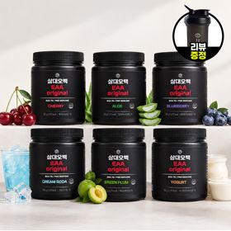 | 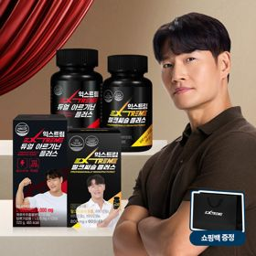 |  |  | 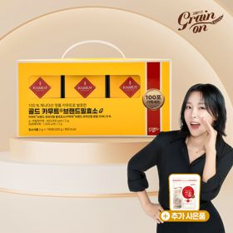
 | 카테고리 | 기타/특수목적 | 피부/미용 | 기타/특수목적 | 기타/특수목적 | 다이어트/체중관리 | 기타/특수목적 | 다이어트/체중관리 | 다이어트/체중관리 | 다이어트/체중관리 | 기타/특수목적
 | 브랜드 | 그레인온 | 아일로 | 그레인온 | 알디콤 | 삼대오백 | 삼대오백 | 익스트림 | 한끼통살 | 셀렉스 | 그레인온
 | 상품명 | 리센느 에디션 캡슐레이션 효소 1.8g 2개월분 (5종 중 택1) | "선물하기 1등 콜라겐" 아일로 타입1 콜라겐 비오틴 앰플 28일분 오간자 에디션+ 앰플 2입 추가 증정 | [그레인온] 골드 카무트 브랜드밀 효소 3개월(+선물포장) +9포 +파로저당견과류바 증정 | [단독] 알디콤Plus 숙취해소제 선물세트 (5포입x3개) | [운동선물/헬스] 삼대오백 모노 크레아틴 100서빙 운동 필수템 | [선물/운동]삼대오백 필수 아미노산 EAA 300g 헬스 직장인 수분보충 | 쇼핑백 증정 에너지 활력선물 [김종국 추천세트]익스트림 아르기닌정 (2개월분) & 밀크씨슬 플러스 (2개월분) + 쇼핑백 증정 | [한끼통살] 단백질 든든형 닭가슴살 21일식단관리+ (증정)현미크리스피 닭가슴살 오리지널 1개 | [혼합 18개입] 셀렉스 프로핏 맛있는 완전단백질 250ml 18팩 딸기초코/모카초콜릿/밀크바닐라/바나나+2팩 | [그레인온] 골드 카무트 브랜드밀효소G 3개월분+10포증정(총100포) + 파로저당씬칩 증정
 | 평점 | 4 | 4 | 4 | 4 | 4 | 4 | 4 | 4 | 4 | 4
 | 리뷰수 | 234 | 755 | 1695 | 21 | 1913 | 1183 | 1535 | 68 | 218 | 908
 | 긍정리뷰 | 맛있는 복용감 — 베리말차 등 다양한 맛이 있어 거부감 없이 맛있게 섭취 가능함 배변 활동 원활 — 꾸준히 섭취 시 화장실을 편하게 가는 데 도움이 됨 만족스러운 포토카드 사은품 — 아이돌 포토카드 등 사은품 구성이 푸짐해 소장 만족도가 높음 | 고급스러운 선물 패키지 — 오간자 및 플리츠백 구성으로 언박싱 시 높은 만족감을 줌 피로 완화 및 탄력 기대감 — 섭취 후 피로가 덜하고 피부 건강 관리에 기대감이 높음 맛있고 간편한 앰플형 — 하루 한 병씩 맛있고 간편하게 마실 수 있음 | 속 편한 소화 개선 — 섭취 후 속 더부룩함이 줄고 소화가 잘되는 느낌을 받음 푸짐한 사은품 증정 — 단백질바 및 파인애플 효소 등 사은품이 동봉되어 만족도가 높음 고급스러운 선물 포장 — 포장이 정갈하여 나를 위한 선물이나 타인 선물용으로 적합함 | 확실한 다음 날 숙취 완화 — 음주 전후 섭취 시 다음 날 아침 두통과 늘어지는 느낌이 덜함 고급스러운 쇼핑백 패키징 — 리본 손잡이가 달린 전용 세트 구성으로 선물용 품격이 높음 간편한 개별 스틱 파우치 — 소용량 스틱형 액상이라 모임 자리나 가방에 휴대하여 바로 복용 가능함 | 우수한 분말 용해도 — 입자가 곱고 뭉침 없이 부드럽게 잘 녹아 음료에 섞기 편함 운동 수행 능력 향상 — 꾸준히 복용 시 운동할 때 덜 지치고 세트 수행 횟수가 늘어남 스쿱 내장형 편의성 — 적당한 통 크기에 전용 계량 스쿱이 들어있어 섭취가 편리함 | 맛있는 매실향 음료감 — 매실 맛으로 거부감 없이 맛있게 물 대신 마실 수 있음 찬물에도 잘 풀리는 분말 — 가루 풀림이 좋아 흔들어 타 마시기 편리함 운동 중 수분 및 활력 보충 — 운동 중 전해질 및 아미노산 보충으로 수행 능력 유지에 도움 됨 | 아르기닌·밀크씨슬 알찬 조합 — 활력과 간 건강을 동시에 챙길 수 있는 복합 세트 구성임 아침 피로 감소 체감 — 섭취 후 아침 기상이 가벼워지고 운동 시 컨디션 관리에 도움 됨 2개월분 넉넉한 용량 — 용량이 충분하여 장기간 여유 있게 복용 가능함 | 촉촉하고 부드러운 육질 — 퍽퍽하지 않고 촉촉하여 식감이 우수함 질리지 않는 다양한 맛 — 떡볶이맛 등 다채로운 맛 구성으로 물리지 않고 식단 관리 가능함 간편한 전자레인지 조리 — 해동 및 전자레인지 조리가 간단해 기숙사나 일상에서 먹기 편함 | 비리지 않고 달콤한 맛 — 프로틴 특유의 텁텁함과 비린 맛 없이 일반 초코·모카 음료처럼 맛있음 높은 포만감 제공 — 섭취 후 든든함이 있어 운동 후나 간식 대용으로 적합함 휴대 편한 팩 음료 — 한 팩씩 가볍게 들고 다니며 즉시 섭취할 수 있음 | 편안한 소화 및 더부룩함 완화 — 섭취 후 소화가 원활해지고 속이 편안해지는 느낌을 받음 달달한 콘스프 맛 — 초당옥수수 콘스프 맛으로 부담 없이 맛있게 먹을 수 있음 풍성한 100포 대용량 구성 — 증정품과 칩이 포함되어 3개월간 넉넉하게 섭취 가능함
 | 부정리뷰 |  | 다소 부담스러운 가격 — 정가 기준 가격대가 높아 할인 시기에 구매를 선호함 | 지속 구매 시 가격 부담 — 상시 구매하기에 정가 부담이 있어 추가 할인 혜택을 희망함 | 호불호 있는 한약재 맛 — 쌍화탕이나 한약에 가까운 짙은 맛으로 인해 호불호가 갈릴 수 있음 |  |  | 쇼핑백 마감 불량 — 동봉된 선물용 쇼핑백에 끈이 누락되어 배송된 사례가 있음 |  |  | 이전 대비 맛 차이 — 기존 제품 대비 미세한 맛의 차이가 느껴진다는 의견 있음
 | 판매가 | 24,900원 | 65,900원 | 46,900원 | 33,200원 | 17,900원 | 27,900원 | 27,900원 | 64,200원 | 31,900원 | 23,900원
 | 링크 | 바로가기 | 바로가기 | 바로가기 | 바로가기 | 바로가기 | 바로가기 | 바로가기 | 바로가기 | 바로가기 | 바로가기

다이소몰_카드형
플랫폼 | 순위 | 1위 | 2위 | 3위 | 4위 | 5위 | 6위 | 7위 | 8위 | 9위 | 10위
다이소몰 | 썸네일 |  | 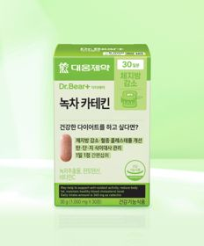 |  | 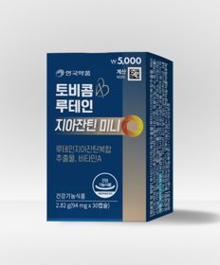
 | 카테고리 | 혈행 | 기타/특수목적 | 기타/특수목적 | 루테인/눈건강 | 프로바이오틱스/유산균 | 기타/특수목적 | 기타/특수목적 | 기타/특수목적 | 홍삼/인삼 | 기타/특수목적
 | 브랜드 | 대웅제약 | 대웅제약 | 이너뷰 바이 리튠 | 안국약품 | 유한양행 | 종근당 | 자연관 | 홀베리 | 휴럼 | 휴럼
 | 상품명 | 대웅제약 코엔자임 Q10 30캡슐 30일분 | 대웅제약 녹차카테킨 30정 30일분 | LG생활건강 이너뷰 칼륨밸런스 전해질워터 10포 | 안국약품 토비콤 루테인 지아잔틴 미니 30캡슐 | 유한양행 장건강 생유산균 30캡슐 30일분 | 종근당 데일리와이즈 밀크씨슬 12정 12일분 | 자연관 이지슬로 엑스트라버진 올리브오일＆레몬 4병 | 홀베리 유기농 레몬즙 10포 | 휴럼 하루한알 6년근 고려 홍삼환 9환 9일분 | 휴럼 하루한알 침향환 9환 9일분
 | 평점 | 4.8 | 4.8 | 4.8 | 4.8 | 4.8 | 4.8 | 4.8 | 4.8 | 4.7 | 4.7
 | 리뷰수 | 7189 | 3857 | 1431 | 1546 | 1791 | 324 | 1137 | 1667 | 112 | 187
 | 긍정리뷰 | 뛰어난 가성비 — 유명 제약사 성분 제품을 합리적이고 저렴한 가격에 구매 가능함 부담 없는 데일리 관리 — 혈관 건강 및 기초 건강 예방 차원에서 매일 챙기기 용이함 | 저렴한 유지 비용 — 가성비가 뛰어나 부담 없이 장기 복용하기 좋음 과식 후 부담 완화 — 기름진 음식이나 과식 후 간편하게 챙겨 먹기 적합함 | 붓기 완화 체감 — 섭취 시 몸이 덜 붓는 느낌을 받아 꾸준히 복용함 음료 대용 수분 보충 — 탄산음료 대신 맛있는 주스처럼 시원하게 마시기 좋음 | 삼키기 편한 미니 캡슐 — 알약 크기가 매우 작아 목넘김이 편하고 아이들도 복용하기 쉬움 높은 접근성과 가성비 — 저렴한 가격대로 눈 건강 보조제를 꾸준히 챙기기 좋음 | 휴대성 높은 소형 캡슐 — 캡슐 크기가 작아 목넘김이 좋고 한 달치 소포장이라 휴대가 용이함 부담 없는 착한 가격 — 가격 대비 장 건강 루틴 유지에 실용적임 | 소용량 간편 체험 — 12정 소용량으로 다이소에서 부담 없이 입문해보기 좋음 신뢰할 수 있는 제약사 제조 — 종근당 브랜드 제품을 합리적으로 간편하게 구매 가능함 | 여행용 휴대 편의성 — 여행이나 외출 시 소병 형태로 간편하게 챙겨가기 좋음 오일과 레몬의 복합 구성 — 엑스트라버진 올리브유와 레몬즙 조합을 간편하게 섭취함 | 높은 활용도와 진한 맛 — 원액이 진하여 물이나 올리브유에 타 먹거나 샐러드에 곁들이기 좋음 배변 활동 도움 — 아침 공복에 올리브유와 함께 섭취 시 배변에 도움이 됨 스틱형 휴대성 — 개별 포장이라 이동 중이나 여행 시 챙겨 다니기 매우 편리함 | 몸이 따뜻해지는 기상 개운함 — 취침 전 복용 시 몸이 따뜻해지고 아침 기상이 개운함 진한 맛과 씹어먹는 편의성 — 맛이 깊고 진하며 하루 한 알 씹어 먹기 편함 부담 없는 소단량 가성비 — 5천원에 9일분을 가볍게 구매할 수 있어 경제적임 | 피로 회복 및 컨디션 관리 — 섭취 후 몸에 활력이 생기고 피로가 덜한 느낌을 받음 합리적인 침향환 입문 가격 — 고가 제품군인 침향환을 저렴한 가격에 소량 구매할 수 있음 하루 한 알 간편 섭취 — 휴대와 복용이 간편하여 부모님 선물이나 일상 건강용으로 적합함
 | 부정리뷰 |  | 체중 감량 체감 미미 — 과식 후 섭취 시 뚜렷한 체중 감량 효과는 확인하기 어렵다는 의견 있음 | 1회 음용량 대비 아쉬움 — 1포당 물 권장량이 150ml로 적어 금방 마시게 됨 | 단기 복용 시 체감 미비 — 복용 초기에는 뚜렷한 기능 개선 체감이 크지 않다는 의견 있음 | 인기 품목 잦은 품절 — 수요가 높아 매장 및 온라인에서 품절되는 경우가 있음 |  | 강한 신맛 — 레몬 산미가 꽤 강해 섭취 시 많이 시큼하게 느껴질 수 있음
 | 판매가 | 5,000원 | 5,000원 | 5,000원 | 5,000원 | 5,000원 | 2,000원 | 5,000원 | 5,000원 | 5,000원 | 5,000원
 | 링크 | 바로가기 | 바로가기 | 바로가기 | 바로가기 | 바로가기 | 바로가기 | 바로가기 | 바로가기 | 바로가기 | 바로가기

올리브영_카드형
플랫폼 | 순위 | 1위 | 2위 | 3위 | 4위 | 5위 | 6위 | 7위 | 8위 | 9위 | 10위
올리브영 | 썸네일 | 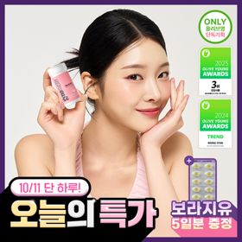 |  |  |  | 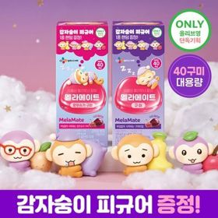 | 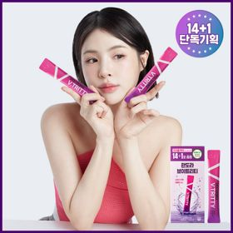 |  | 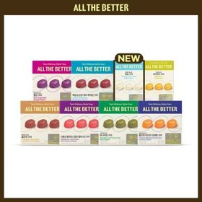 | 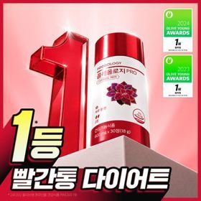 | 
 | 카테고리 | 프로바이오틱스/유산균 | 다이어트/체중관리 | 기타/특수목적 | 프로바이오틱스/유산균 | 기타/특수목적 | 기타/특수목적 | 프로바이오틱스/유산균 | 기타/특수목적 | 다이어트/체중관리 | 기타/특수목적
 | 브랜드 | 지노마스터 | 프로뉴트리션 | 생활약속 | 덴프스 | 멜라메이트 | 판도라 | 덴프스 | 올더베러 | 푸드올로지 | 헬스헬퍼
 | 상품명 | 지노마스터 질유산균 30캡슐 기획 (+보라지유 5일분) (1개월분) | [한선화 PICK] 프로뉴트리션 듀얼플랜 다이어트 유산균 14포 | [곽민경 PICK] 생활약속 기분전환 알파플러스 10포 (+1포 증정기획) | 덴프스 덴마크 유산균이야기 우먼 2개월분(질유산균) + 철분 헤모케어 3포 증정 | [감자숭이 기획] 멜라메이트 구미/로우슈가/버라이어티팩 구미 20/40/50구미 | 판도라 브이트리티 7/14+1포 (7/15일분) | [덴프스] 덴마크 유산균이야기 30캡슐 1+1 기획 (+트루바이타민 3포 증정) | 올더베러 웰니스 구미 30일분 택1 | 콜레올로지 PRO 600mg*30정/60정/120정 (15/30/60일분) | [추성훈 PICK] 헬스헬퍼 맥스컷 프로 크롬 60캡슐 (10일분)
 | 평점 |  |  |  |  |  |  |  | 4.8 | 4.7
 | 리뷰수 |  |  |  |  |  |  |  | 5564 | 27113
 | 긍정리뷰 |  |  |  |  |  |  |  |  |  | 식후 간편한 다이어트 관리 — 식후 15분 이내에 간편하게 복용하여 체중 관리에 도움을 줌 적당한 캡슐 크기 — 일반 알약 형태로 일상에서 무난하게 복용 가능함
 | 부정리뷰 |  |  |  |  |  |  |  |  |  | 목넘김 시 걸림 현상 — 캡슐 삼킬 때 목 안쪽에 들러붙는 느낌이 있어 약간 불편함
 | 판매가 | 26,000원 | 35,800원 | 16,200원 | 31,400원 | 16,900원 | 24,700원 | 31,400원 | 10,900원 | 17,900원 | 18,900원
 | 링크 | 바로가기 | 바로가기 | 바로가기 | 바로가기 | 바로가기 | 바로가기 | 바로가기 | 바로가기 | 바로가기 | 바로가기

